无纸化验收
无纸化验收 功能需求分析

设计说明

业务流程逻辑

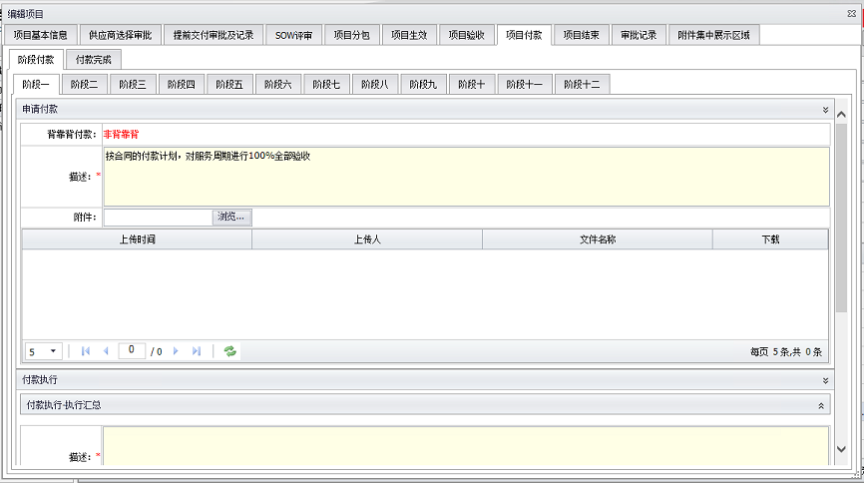
待更新：
╋ 阶段付款 | 阶段付款
 | 1、申请付款 |  |  |  |  |  | 申请付款页面，增加处理方式选项。选择选项1：执行付款，则流程流转至付款审批页面，再到付款执行页面，完成一次阶段付款；选择选项2：执行计提，则流程流转至付款执行页面，后续由节点（查询可付款时）触发，将重新流转至选项1，并完成选项1的流程流转；
 | 付款申请人 | PA | 阶段一 | 阶段二 | 阶段… | 阶段十
 | 背靠背付款： | 背靠背/非背靠背（项目基本信息字段同步显示）
 | 描述： | 文本框输入
 | 附件： | 浏览按钮（上传附件）
 | 上传时间 | 上传人 | 文件名称 | 下载
 | 9/25/18 |  |  | 可点击下载附件
 | 处理方式 | *下拉菜单方式选择
 | 下拉菜单内容： | 1、执行付款；
 |  | 2、执行计提；

 |  |  | 提交按钮
 | 2、付款审批 |  |  |  |  |  | 新增付款审批页面，该页面根据交付内容字段的选项1：实物交付；选项2：非实物交付；分别触发2种展开页面和2种审批路径； 选项1：实物交付-参考实物验收报告，需要设计同步字段（项目基本信息页面）和手动填写字段；信息完善提交后，将触发项目申请人来进行审核，相关审核意见提交后，有提交和驳回2个按钮，审核人驳回后，将返回申请付款页面； 选项2：非实物交付-参考非实物验收报告，需要设计同步字段（项目基本信息页面）和手动填写字段；信息完善提交后，将触发串行审批链，顺序依次是：供应商负责人-业务申购人-业务验收人-业务权签人，来进行审核，只有当前审核通过，才能继续由下一个审核环节来审核，相关审核意见提交后，有提交和驳回2个按钮，审核人驳回后，将返回申请付款页面；

 | 交付内容 | *下拉菜单方式选择
 | 下拉菜单内容： | 1、实物交付；
 |  | 2、非实物交付；
 | 1、实物交付展开页面
 | 参见右侧实物验收表格，此处需要设计对应表格字段；
 | 同步字段：1、PO；2、供应商名称；3、受益部门；
 | 需手动填写字段：1、里程碑未税金额；2、单位；3、收货数量；4、是否已验收；5、物品描述；
 |  |  | 提交按钮
 | 2、非实物交付展开页面
 | 参见右侧实物验收表格，此处需要设计对应表格字段；
 | 同步字段：1、PO；2、供应商名称；3、受益部门；4、BPM PO未税；5、背靠背付款；
 | 需手动填写字段：1、里程碑未税金额；2、客户是否已付款（非必须）；3、验收结论；4、非实物描述；
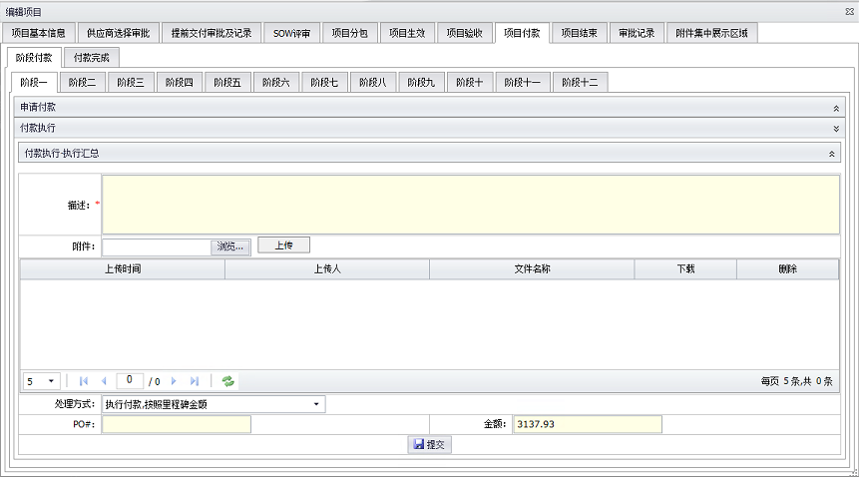
 |  |  | 提交按钮
 | 1、实物交付审批链
 | 项目申请人审核意见
 | 描述： | 文本框输入
 | 附件： | 浏览按钮（上传附件）
 | 上传时间 | 上传人 | 文件名称 | 下载
 | 9/25/18 |  |  | 可点击下载附件
 | 提交按钮 | 驳回按钮

 | 2、非实物交付审批链
 | 供应商负责人审核意见
 | 描述： | 文本框输入
 | 附件： | 浏览按钮（上传附件）
 | 上传时间 | 上传人 | 文件名称 | 下载
 | 9/25/18 |  |  | 可点击下载附件
 | 提交按钮 | 驳回按钮
 | 业务申购人审核意见
 | 描述： | 文本框输入
 | 附件： | 浏览按钮（上传附件）
 | 上传时间 | 上传人 | 文件名称 | 下载
 | 9/25/18 |  |  | 可点击下载附件
 | 提交按钮 | 驳回按钮
 | 业务验收人审核意见
 | 描述： | 文本框输入
 | 附件： | 浏览按钮（上传附件）
 | 上传时间 | 上传人 | 文件名称 | 下载
 | 9/25/18 |  |  | 可点击下载附件
 | 提交按钮 | 驳回按钮
 | 业务权签人审核意见
 | 描述： | 文本框输入
 | 附件： | 浏览按钮（上传附件）
 | 上传时间 | 上传人 | 文件名称 | 下载
 | 9/25/18 |  |  | 可点击下载附件
 | 提交按钮 | 驳回按钮

 | 3、付款执行 |  |  |  |  |  | 付款执行页面，首次选择为3、4这两种处理方式的项目，需要改选为1、2这两种处理方式时，系统将流转到申请付款界面。
 | 付款执行-执行汇总（可折叠和展开页面，同步付款阶段的相关记录）
 | 描述： | 文本框输入
 | 附件： | 浏览按钮（上传附件）
 | 上传时间 | 上传人 | 文件名称 | 下载
 | 9/25/18 |  |  | 可点击下载附件
 | 处理方式 | *下拉菜单方式选择
 | 下拉菜单内容： | 1、客户款已到，按照里程碑金额执行付款； | 2、客户款已到，按照实际金额执行付款；
 |  | 3、客户款未到，按照里程碑金额执行计提； | 4、客户款未到，按照实际金额执行计提；
 | PO#: | 文本框输入 | 金额： | 文本框输入
 |  |  | 提交按钮
 | 项目付款流程结束
╋ 项目结束流程 | 项目结束流程-PSM
 | 处理方式 | *下拉菜单方式选择 | 选择下一处理部门负责人 | *下拉菜单方式选择 | 提交按钮 | *上传附件
 | 下拉菜单内容： | 1、项目正常结束，执行归档； |  | 1、PSM |  | 描述
 |  | 2、项目异常结束，执行汇报流程并归档； |  | 2、PA
 | 项目结束流程结束

供应商选择-单一来源采购申请
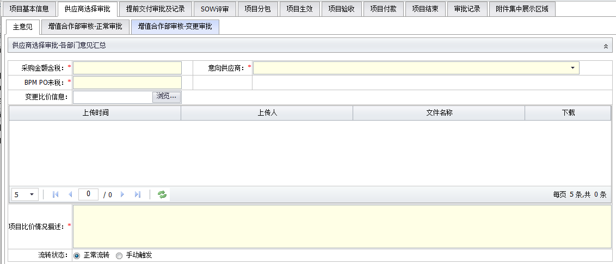
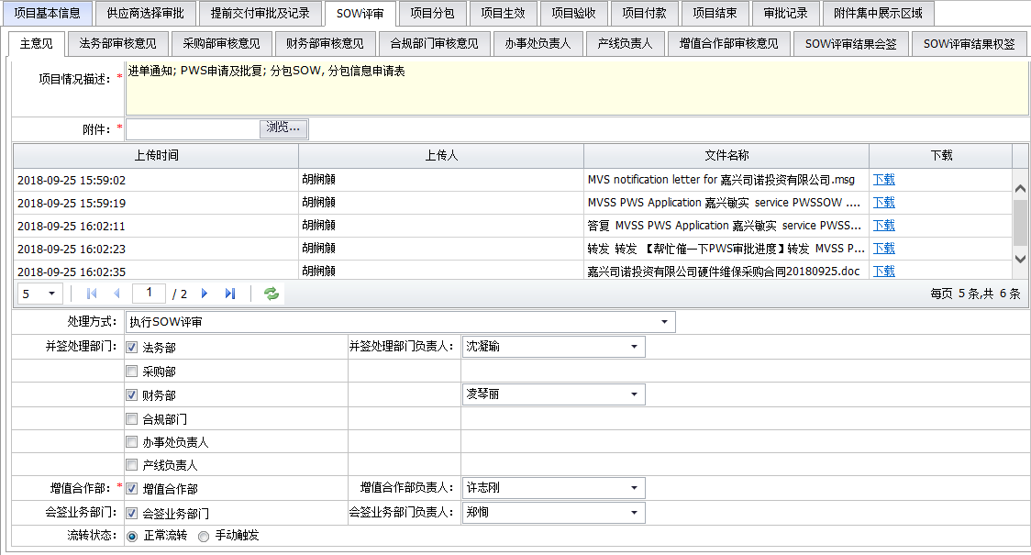
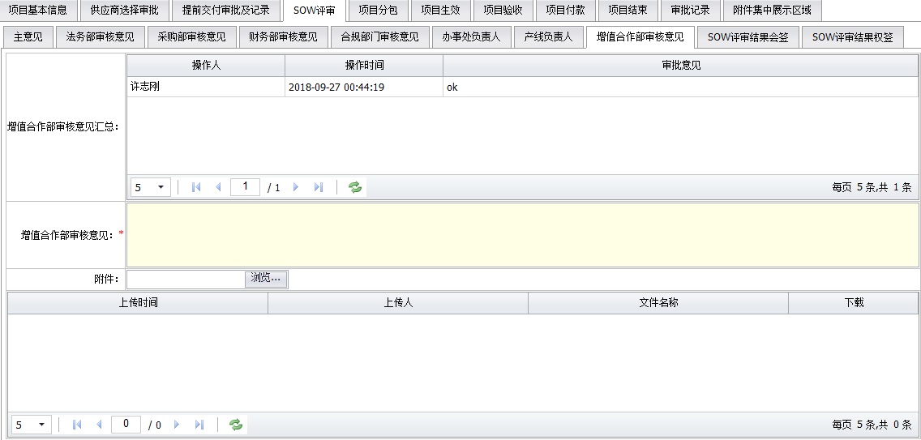
单一来源采购申请及审批电子流 功能需求分析
设计说明 | 1、在下文所有申请人填写的部分带*的是必填项； 2、增值合作项目审批电子流的起点是：增值合作业务部业务支持经理（一期实现），服务产品部业务经理（二期实现）； 3、一期实现业务审批系统化；二期实现与周边系统对接，涉及的信息系统间自动流转； 4、总体系统需要设计代为审批功能，做项目整体审批权限的整体转移；记录授权信息；

审批逻辑 | 申请人 | 主意见 | 分支1：a/b/c三种类型 | 审核与审批链无金额限制 | 完成审批 | 该流程结束
 |  |  | 分支2：d类型 | 审批链有金额限制

 |  |  |  |  | 项目分包 | 数据同步至“项目基本信息”页面和“附件集中展示区”

╋ 主意见页面 | 单一来源采购审核流程

 | 此处页面展示申请信息表全部字段，参见右侧表格字段内容

 | 处理方式 | *下拉菜单方式选择
 | 下拉菜单内容： | 1、分支1：a/b/c三种类型，审核与审批链无金额限制，无需采购部长审批
 |  | 2、分支2：d类型，审批链有金额限制

 |  |  | 提交按钮
 | 完成本页面的提交，将流转到下一个页面，按照二选一的分支审批链完成审批流程，相关数据同步至“项目基本信息”页面和“附件集中展示区”；
╋ 单一来源采购审核和审批流程 | 单一来源采购审核和审批流程
 | 增值合作业务部审核意见 |  |  | 该环节为第一步审核环节 | 处理方式1&2共有的审核审批链
 | 提交按钮 | 审核人: | 审核时间:
 | 驳回按钮
 | 总部产品线三级主管审核意见 |  |  | 审批链按照先后排序设置为串行审批，此部分需要IT系统进行设置，总部产线三级主管+二级主管/代表处服务部部长为平行审批流程（二选一）；另外三级产线主管和代表处的主管人员名单较多，是否可以根据主意见页面的主管信息来自动匹配后台的审批主管名单，如果不行的话，则需要在主意见页面增加2个下拉选项，来选定负责具体项目审批的三级产线主管和代表处的主管人员信息，可参照SOW评审环节的评审人选择模式；
 | 提交按钮 | 审核人: | 审核时间:
 | 驳回按钮
 | 代表处服务部部长审核意见
 | 提交按钮 | 审核人: | 审核时间:
 | 驳回按钮
 | 总部产线二级主管审核意见
 | 提交按钮 | 审核人: | 审核时间:
 | 驳回按钮
 | 服务合作业务部二级主管审核意见
 | 提交按钮 | 审核人: | 审核时间:
 | 驳回按钮
 | 技术服务部一级主管审批意见 |  |  | 此部分需要IT系统进行设置，技服一级主管&采购部长的审批为并行审批环节，串行审批链中的最后审批节点
 | 提交按钮 | 审核人: | 审核时间:
 | 驳回按钮
 | 采购部部长审批意见 |  |  |  | 处理方式2的审批链；DOA审批权限会根据公司发布的版本进行实时更新，此部分需要做数据库导入导出功能设置，方便更新数据；
 | 提交按钮 | 审核人: | 审核时间:
 | 驳回按钮

 | 选择处理方式2：按照SOW评审的模式，在后台数据库中设置好DOA分档的审批人，当前提交的项目以主合同金额作为标的，匹配完成审批后，即该单一来源申请审批流程结束，相关数据同步至“项目基本信息”页面和“附件集中展示区”

成品页面案例：

三方提前交付申请
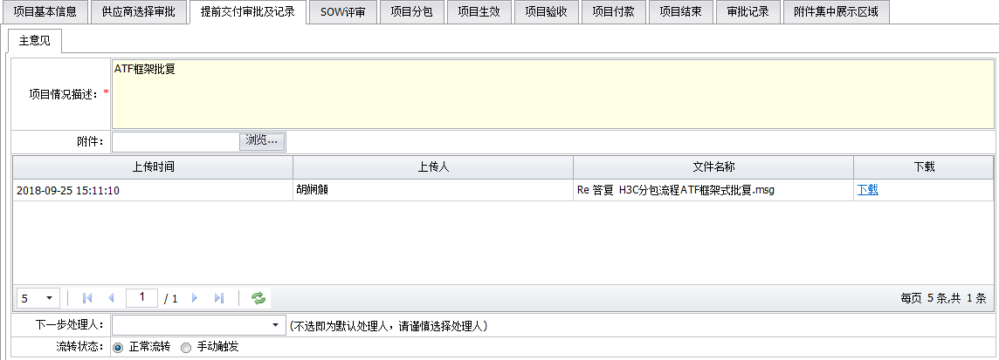
三方提前交付申请及审批电子流 功能需求分析

设计说明 | 1、在下文所有申请人填写的部分带*的是必填项； 2、增值合作项目审批电子流的起点是：增值合作业务部业务支持经理（一期实现），服务产品部业务经理（二期实现）； 3、一期实现业务审批系统化；二期实现与周边系统对接，涉及的信息系统间自动流转； 4、总体系统需要设计代为审批功能，做项目整体审批权限的整体转移；记录授权信息；

审批逻辑 | 申请人 | 主意见 | 分支1：主合同未进单 | SSMP提前交付审批流程 | 上传审批截图附件 | 该流程结束
 |  |  | 分支2：主合同已进单 | 填写申请表信息 | 根据DOA金额档位设置审批路径

 |  |  |  |  | 项目分包 | 数据同步至“项目基本信息”页面和“附件集中展示区”

╋ 主意见页面 | 三方提前交付审核流程
 | 项目名称 | 供应商名称 | 申请人 | 申请人所在三级部门 | 部门主管

 | 项目情况描述 | 描述三方提前交付原因及申请必要性

 | 处理方式 | *下拉菜单方式选择 |  |  |  |  | 根据所选择的处理方式类型1和2，对应填写1或者2的电子流；
 | 下拉菜单内容： | 1、主合同未进单，已走SSMP系统提前交付审批流程，并上传审批截图附件
 |  | 2、主合同已进单，服务商合同签署及PO未完成，需填写申请信息表，按照DOA权限走审批流程
 | 处理方式1： | 主合同未进单，走SSMP提前交付流程，上传审批截图附件 |  |  |  |  | 处理方式1：主合同未进单，走SSMP提前交付审批流程，上传审批截图附件
 | 附件： | 浏览按钮（上传附件）
 | 上传时间 | 上传人 | 文件名称 | 下载
 | 9/25/18 |  |  | 可点击下载附件
 |  |  |  |  |  |  | 处理方式2：主合同已进单，服务商合同签署及PO未完成，需填写申请信息表，按照DOA权限走审批流程
 | 处理方式2： | 主合同已进单，服务商合同签署及PO未完成
 | 此处页面展示申请信息表全部字段，参见右侧表格字段内容

 |  |  | 提交按钮
 | 选择处理方式1：完成本页面的提交，即该提前交付流程结束，相关数据同步至“项目基本信息”页面和“附件集中展示区”；选择处理方式2：完成本页面的提交，将流转到下一个页面，按照DOA权限走审批流程
╋ 三方提前交付审批流程 | 三方提前交付审核流程 |  |  |  |  |  | 审批权限会根据业务实际情况，决定由那几个部门进行审批；数据需要进行实时更新，此部分需要做数据库导入导出功能设置，方便更新数据；走变更流程，此模块跳过；
 | 处理方式2： | 主合同已进单，服务商合同签署及PO未完成
 | 总部产品线三级主管审核意见 |  |  | 此部分需要IT系统进行设置，总部产线三级主管/代表处服务部部长为平行审批流程（二选一），增值合作业务部/总部产线二级主管/技服一级主管为串行审批环节，在确认前一个部门审批意见并修改后，再进行上传附件并审批；当前审批环节不同意的部门，需要在申请人复核后重新进行串行的审批； | DOA审批权限会根据公司发布的版本进行实时更新，此部分需要做数据库导入导出功能设置，方便更新数据；另外三级产线主管和代表处的主管人员名单较多，是否可以根据主意见页面的主管信息来自动匹配后台的审批主管名单，如果不行的话，则需要在主意见页面增加2个下拉选项，来选定负责具体项目审批的三级产线主管和代表处的主管人员信息，可参照SOW评审环节的评审人选择模式；
 | 提交按钮 | 审核人: | 审核时间:
 | 驳回按钮
 | 代表处服务部部长审核意见
 | 提交按钮 | 审核人: | 审核时间:
 | 驳回按钮
 | 增值合作业务部审核意见
 | 提交按钮 | 审核人: | 审核时间:
 | 驳回按钮
 | 总部产线二级主管审核意见
 | 提交按钮 | 审核人: | 审核时间:
 | 驳回按钮
 | 技术服务部一级主管审批意见
 | 提交按钮 | 审核人: | 审核时间:
 | 驳回按钮
 | 选择处理方式2：按照SOW评审的模式，在后台数据库中设置好DOA分档的审批人，当前提交的项目以主合同金额作为标的，匹配完成审批后，即该提前交付流程结束，相关数据同步至“项目基本信息”页面和“附件集中展示区”

成品页面案例：

